关系图
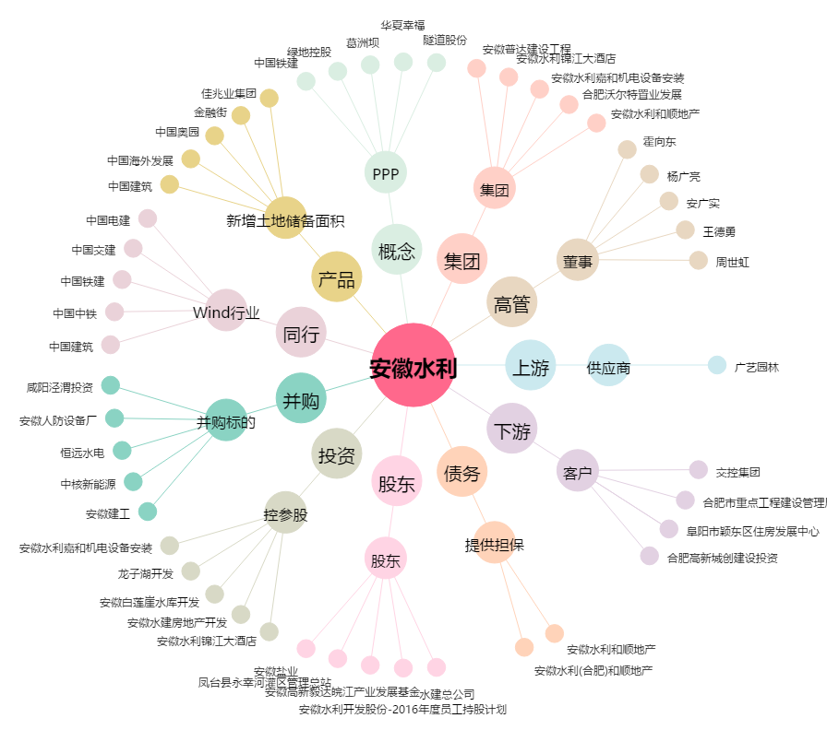
安徽水利[600502.SH] - 关系概览图

